工作表1
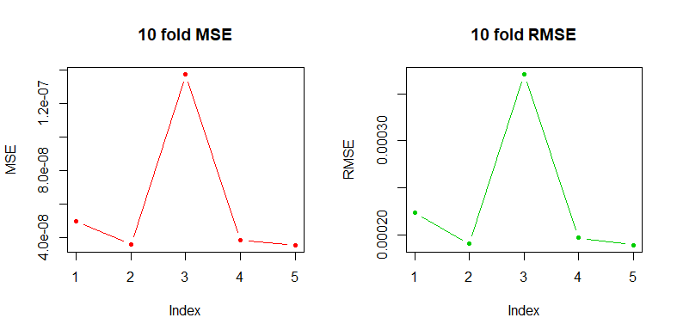
general data | basis | flod | system.time(sec) | MSE | root MSE(RMSE) | meanMSE(mMSE) | root mean MSE(RmMSE) | Real-data(summary) |  | total=58 |  |  |  | original data | basis | flod | system.time(sec) | MSE | root MSE(RMSE) | meanMSE(mMSE) | root mean MSE(RmMSE)

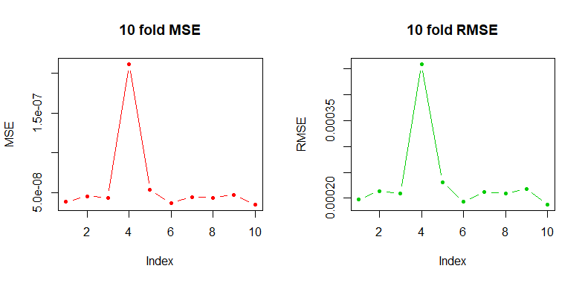
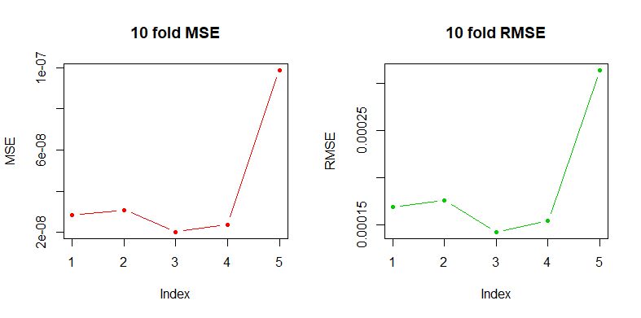
500 | 10 | 10 | 53 |  |  |  |  |  | lat | Confirmed_rate | Class |  |  | 58 | 10 | 5 | 14.96 |  |  | 4.05E-08 | 0.0001912498
 |  |  |  |  |  |  |  | long

 |  |  |  |  |  |  |  | 1 | -121.9133 | 37.64808 | 4.96E-04
 |  |  |  |  |  |  |  | 2 | -119.799 | 38.61761 | 0.00E+00 |  |  |  |  |  |  |  |  |  | index為 flod 數 名稱有誤
 |  |  |  |  |  |  |  | 3 | -120.6539 | 38.44355 | 7.79E-05
 |  |  |  |  |  |  |  | 4 | -121.6019 | 39.66596 | 1.38E-04
 |  |  |  |  |  |  |  | 5 | -120.5551 | 38.18784 | 2.94E-04
 |  |  |  |  |  |  |  | 6 | -122.2376 | 39.17774 | 1.33E-04
500 | 10 | 10 | 53.34 |  |  |  |  | 7 | -121.9515 | 37.91948 | 2.59E-04
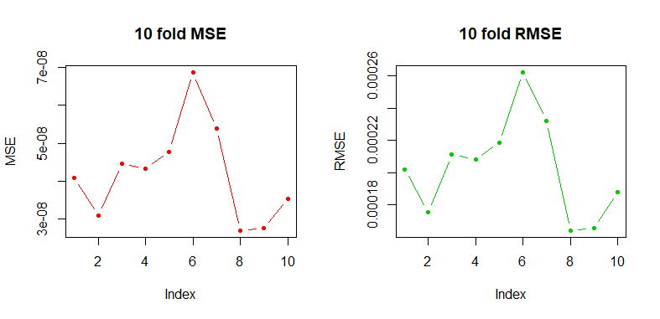
 |  |  |  |  |  |  |  | 8 | -123.981 | 41.7499 | 1.81E-04 |  |  | 58 | 10 | 5 | 15.05 |  |  | 4.71E-08 | 0.0002123867
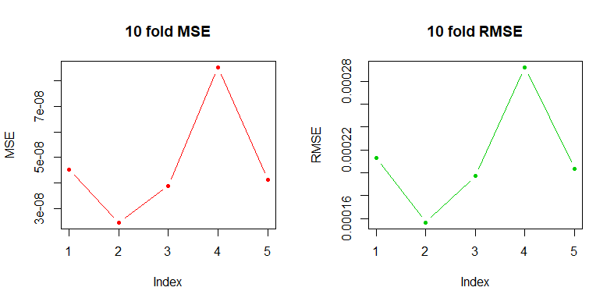
 |  |  |  |  |  |  |  | 9 | -120.5344 | 38.78553 | 1.29E-04
 |  |  |  |  |  |  |  | 10 | -119.655 | 36.76101 | 1.09E-04
 |  |  |  |  |  |  |  | 11 | -122.4017 | 39.60255 | 1.02E-04
 |  |  |  |  |  |  |  | 12 | -123.9258 | 40.70667 | 3.50E-04
 |  |  |  |  |  |  |  | 13 | -115.3554 | 33.04082 | 1.77E-04
 |  |  |  |  |  |  |  | 14 | -117.4039 | 36.56198 | 0.00E+00
 |  |  |  |  |  |  |  | 15 | -118.7295 | 35.34663 | 5.28E-05
500 | 10 | 10 | 53.68 |  |  |  |  | 16 | -119.8155 | 36.07248 | 1.73E-04
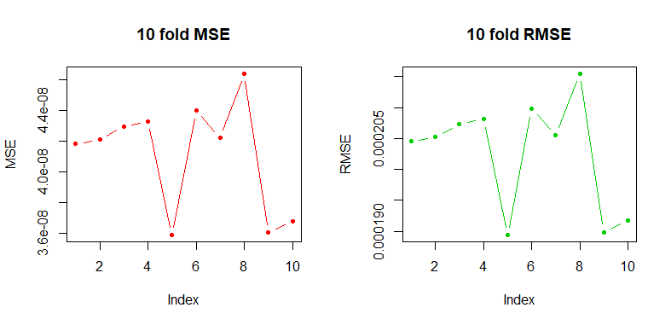
 |  |  |  |  |  |  |  | 17 | -122.7468 | 39.0948 | 1.39E-04
 |  |  |  |  |  |  |  | 18 | -120.6299 | 40.72109 | 3.33E-05 |  |  | 58 | 10 | 5 | 15.05 |  |  | 4.87E-08 | 0.0002181452
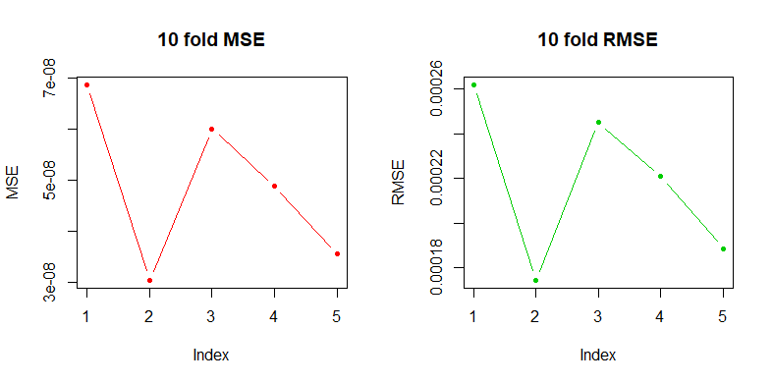

 |  |  |  |  |  |  |  | summary
 |  |  |  |  |  |  |  | Min | 1st Qu | Median | Mean | 3rd Qu | Max
 |  |  |  |  |  |  |  | 0 | 0.0001065 | 0.000175 | 0.0002455 | 0.0003668 | 0.0008059

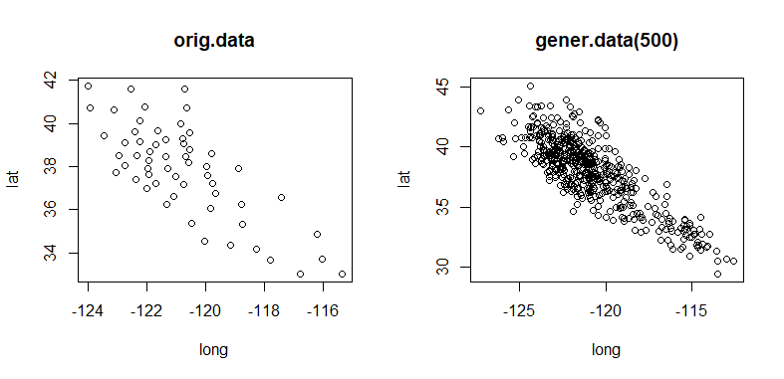
500 | 10 | 10 | 55.21 |  |  | 4.60E-08 | 0.0002138446
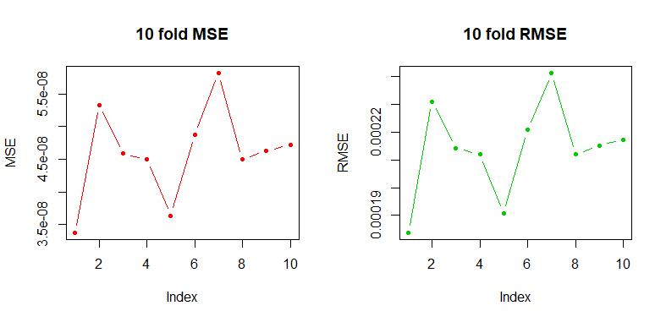

500 | 15 | 10 | 53.68 |  |  | 5.96E-08 | 0.0002228754
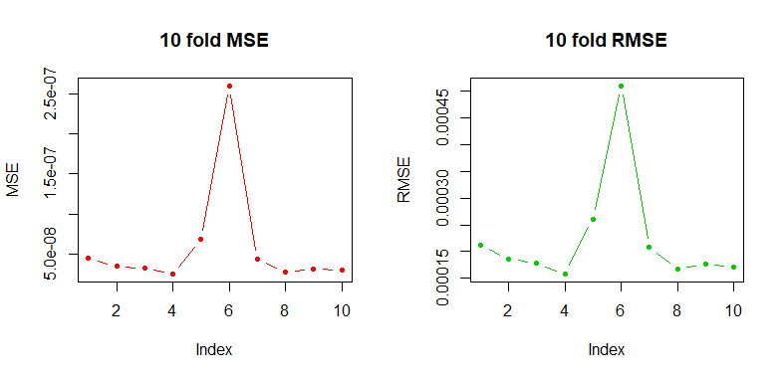

500 | 15 | 10 | 53.5 |  |  | 4.12E-08 | 0.0001996487
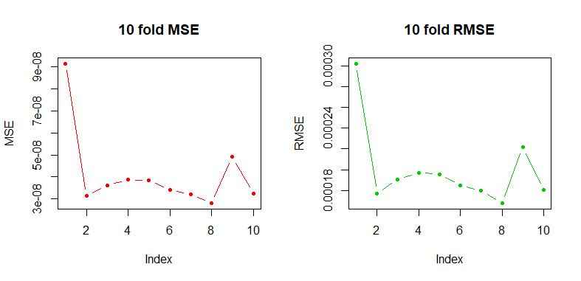

500 | 15 | 10 | 52.02 |  |  | 3.23E-08 | 0.0001784398
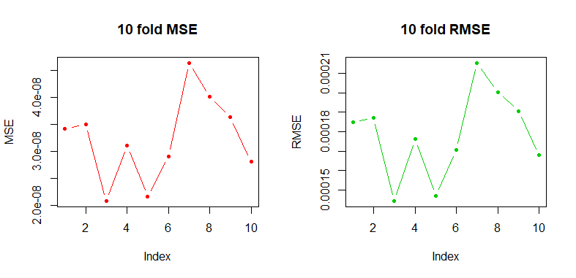

500 | 10 | 5 | 40.54 |  |  | 3.82E-08 | 0.0001952085
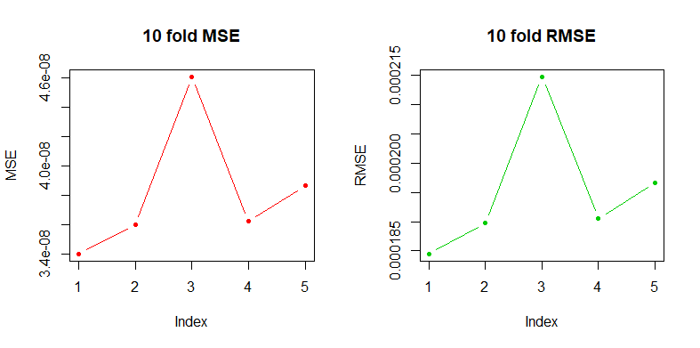

 |  |  |  |  |  | 5flod,名稱沒改

1000 | 10 | 10 | 214.82 |  |  | 4.09E-08 | 0.000201156
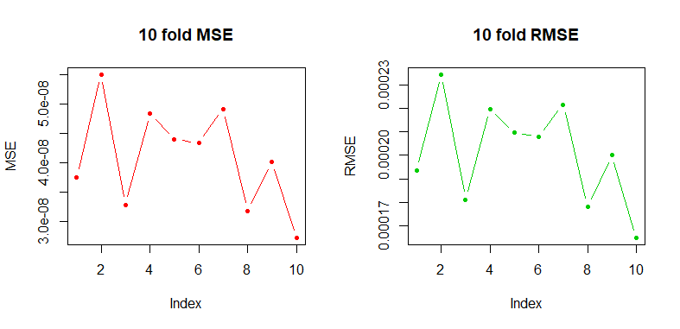

1000 | 10 | 10 | 222.24 |  |  | 7.95E-08 | 0.0002625102
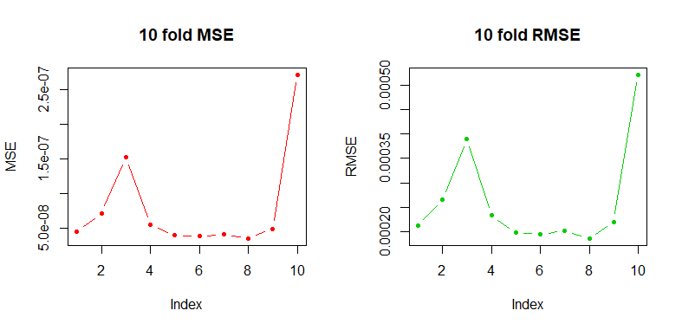

1000 | 10 | 10 | 222.49 |  |  | 3.76E-08 | 0.0001925806
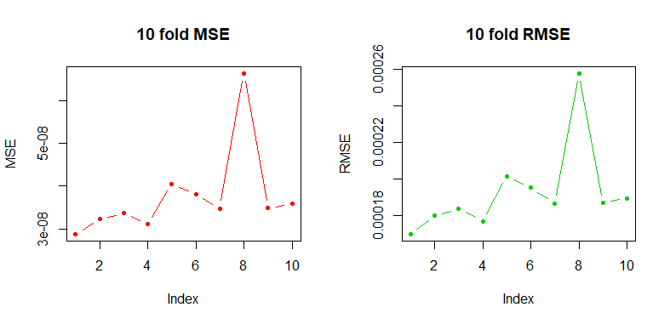

2000 | 10 | 5 | 3380.11(56分鐘) |  |  | 5.96E-08 | 0.0002340799

